Utomhus
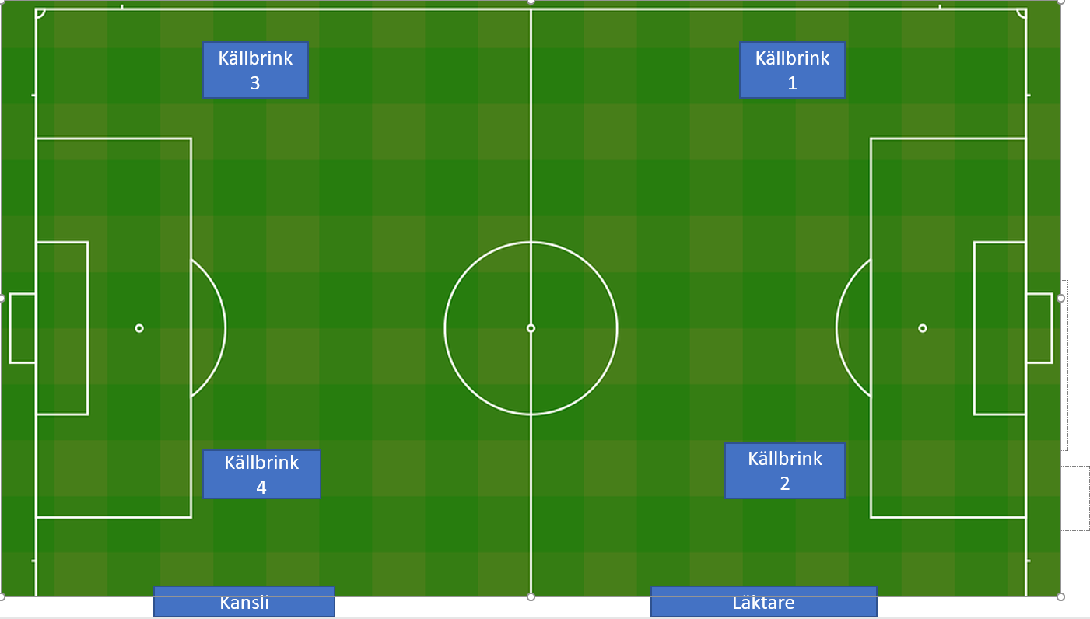
 | Källbrinks IP 4, 3 |  | Källbrinks IP 2, 1 |  | Karta över Källbrinks IP!
Måndag |  | Måndag

17:00-18:30 | P16:UTV Gul (4) /P16:UTV Svart (3) | 17:00-18:15 | P13:6 (2) / P15:UTV (1)
18:30-20:00 | P16A (4,3) | 18:15-19:30 | P19 (2,1)
 |  | 19:30-21:00 | Herr (2,1)

Tisdag |  | Tisdag

17:00-18:00 | P13:6 (4) / F2012 (3) | 17:00-18:00 | P2012:7 (2) / F2014 (1)

20:00-21:00 | P15U (4) / F15 (3) | 20:00-21:00 | P2011:1 (2) / P17UTV (1)

Onsdag |  | Onsdag

17:00-18:00 | P2013:1 (4)/ P2014:Vit (3) | 17:00-18:00 | F2011:2 (2) / F2011:1 (1)
18:00-19:00 | P16A (4)/ P16 Svart (3) | 18:00-19:30 | Herr (2,1)
20:00-21:00 | LEDIG (4,3) | 19:30-21:00 | P2010(2,1)
 |  |  |  | Kom ihåg! För att upprätthålla en bra stämmning på Källbrinks IP ber vi er gå av planen så fort er plantid är slut så alla kan utnyttja sin plantid,
Torsdag |  | Torsdag |  | dvs ha samlingar mm utanför planen, samt även ställa målen som ni använt åt sidan så de inte står i vägen för nästa lag

17:00-18:15 | P2012:2(4) / F2011:2 (3) | 17:00-18:15 | P2011:1 (2) / P2011:2 (1)
18:15-19:30 | P15:UTV (4) / P17:UTV (3) | 18:15-19:30 | P17/18A (2,1)
19:30-21:00 | P19A (4,3) | 19:30-21:00 | F15 (2,1)

Fredag |  | Fredag

17:00-18:15 | LEDIG (4) / P2013:6 (3) | 17:00-18:15 | P2010 (2)/ F2011:1 (1)
18:15-19:30 | P16:UTV Svart (4,3) | 18:15-19:30 | P16:UTV Gul (2,1)
19:30-21:00 | P17:UTV (4,3) | 19:30-21:00 | LEDIG (2,1)

 | Ovan tider gäller från och med v. 49, dvs 4/11!

